様式第１号
様式第１号（第８条関係） |  |  |  |  |  |  |  |  |  | 【色付きのセルに入力してください】

福岡県中小企業経営革新・賃上げ緊急支援補助金 交付申請書
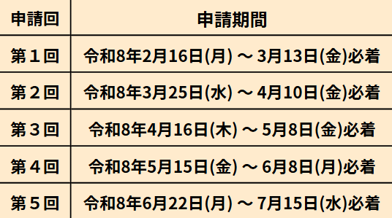
公益財団法人福岡県中小企業振興センター
理事長 松本 茂樹 様
 |  |  |  |  |  | 申 請 日 |  | 令和 | 年 月 日 |  | ・ | 申請期間外は受付できせん。
 |  |  |  |  |  | 郵便番号 |  | － |  |  | ・ | 期間内に必着で郵送してください。
 |  |  |  |  |  | 所在地・住所
 |  |  |  |  |  | 社名・屋号
 |  |  |  |  |  | 代表者職名
 |  |  |  |  |  | 代表者氏名
 |  |  |  |  |  |  |  | （自署又は記名押印） |  |  | ・ | 問い合わせは原則メールにて行います。
 |  |  |  |  |  | 担当者職名 |  |  |  |  |  | 担当者及び連絡の取れるメールアドレスを必ず記入してください。
 |  |  |  |  |  | 担当者氏名
 |  |  |  |  |  | 電話番号 |  | － －
 |  |  |  |  |  | 電子メール |  | ＠

福岡県中小企業経営革新・賃上げ緊急支援補助金交付要綱第８条の規定に基づき、下記のとおり
福岡県中小企業経営革新・賃上げ緊急支援補助金の交付を申請します。 |  |  |  |  |  |  |  |  |  |  | ・ | 令和７年７月１日以降に承認を受けた経営革新計画が対象です（変更承認含む）。
 |  |  |  |  |  |  |  |  |  |  | ・ | その他の要件は「交付申請の手引き」をご確認ください。
記
１ 交付申請の対象となる経営革新計画 ※経営革新計画承認書に記載されている内容を転記してください。 |  |  |  |  |  |  |  |  |  |  | ・ | 「経営革新計画承認書」に記載されている承認番号、承認日、計画内容をそのまま転記
承認番号 |  | 第 |  |  | 号 |  |  |  |  |  |  | してください。
承 認 日 |  |  |  |  |  |  | 変更承認日 |  |  |  | ・ | 日付は「／（スラッシュ）」で区切って入力してください。(例：R7/12/11)
計画内容 |  |  |  |  |  |  |  |  |  |  | ・ | 変更承認を受けた場合は「承認経営革新計画の変更申請に係る承認書」の右上に
 |  |  |  |  |  |  |  |  |  |  |  | 記載された日付を転記してください。
２ 補助対象経費及び補助金交付申請額
（１）補助対象経費 |  |  |  |  | 0 | 円 |  |  |  |  | ・ | 補助対象経費と補助金交付申請額は、様式１号の２「事業計画書３ 支出」の値が
（２）補助金交付申請額 |  |  |  |  |  | 円 |  |  |  |  |  | 自動反映します。
 |  |  |  |  |  |  |  |  |  |  | ・ | 「様式第１号の２」のシートを先に入力してください。
３ 補助事業の内容及び補助事業に要する経費の配分
別紙「福岡県中小企業経営革新・賃上げ緊急支援補助金事業計画書」のとおり

４ 賃金引上げ区分及び事業場内最低賃金
賃金引上げ区分※1 |  |  |  | ① ３０円以上６０円未満 |  |  |  |  |  |  | ・ | 交付申請の時点で予定している「賃金引上げ区分」に〇をしてください。
 |  |  |  | ② ６０円以上 |  |  |  |  |  |  |  | （プルダウンから選択してください。）
※予定している賃金引上げ区分に○を記入してください。

賃金比較月 |  |  |  |  | 賃金（時間給又は時間給換算額） |  |  |  |  |  | ・ | 賃金比較月と賃金は、様式１号の３「賃金算出表」の値が自動反映します。
令和 | 0 | 年 | 0 | 月 |  | 0 |  | 円 |  |  | ・ | 「様式第１号の３」のシートを先に入力してください。
※賃金比較月は、補助対象期間最終月の１２か月前以降を指定してください。
※賃金比較月及び賃金は、賃金算出表（様式第１号の３）の内容を転記してください。

５ 経営革新計画の作成及び補助金申請において、支援を受けた支援窓口
支援機関 |  |  |  |  |  | 電話番号 |  | － －
担当者名 |  |  |  |  |  | メールアドレス |  | ＠

様式第１号の２
様式第１号の２（第８条関係） |  |  |  | 【色付きのセルに入力してください】

福岡県中小企業経営革新・賃上げ緊急支援補助金 事業計画書 |  |  |  | ・「交付申請の手引き８～９ページ」「記入例」を参考に記入してください。

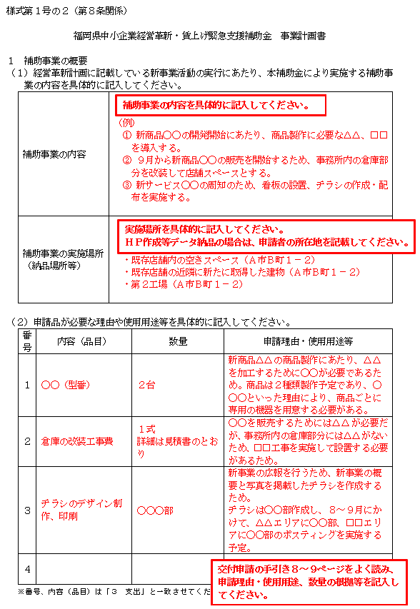
１ 補助事業の概要 |  |  |  | 【記入例】
（１）経営革新計画に記載している新事業活動の実行にあたり、本補助金を活用してどのような 事業を実施するのか補助事業の内容を具体的に記入してください。
補助事業の内容
補助事業の実施場所
（納品場所等）

（２）新事業活動に申請品が必要な理由や使用用途等を具体的に記入してください。
番号 | 内容（品目） | 数量 | 必要な理由・使用用途等
1
2
3
4
5
※番号、内容（品目）は「３ 支出」と一致させてください。

番号、内容（品目）は「３ 支出」と必ず一致させてください。

様式第１号の２－２
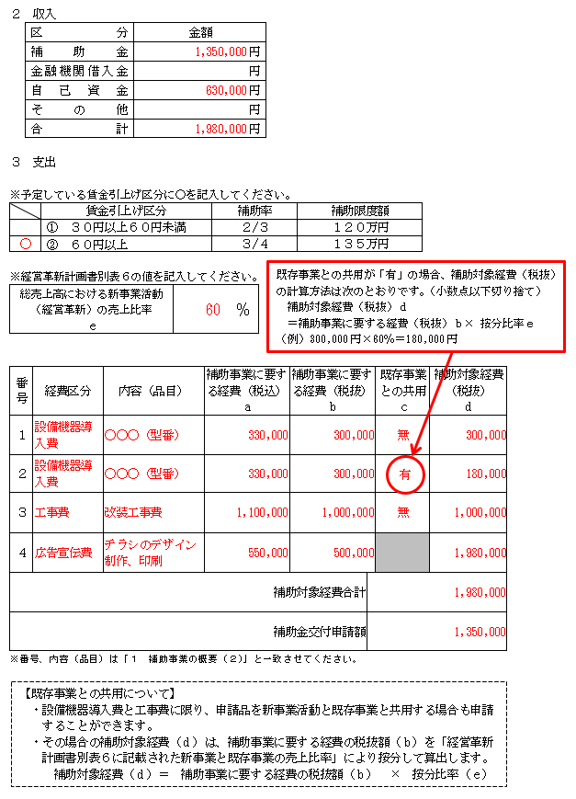
２ 収入 |  |  |  |  |  |  |  |  | 【色付きのセルに入力してください】
区 分 |  |  | 金 額 |  |  |  |  |  |  |  |  |  | 【記入例】
補 助 金 |  |  |  | 円
金融機関借入金 |  |  |  | 円 |  |  |  |  |  | ・ | 補助金と合計の欄の値は、下の表から自動反映リンクします。
自己資金 |  |  |  | 円 |  |  |  |  |  |  | 先に「３ 支出」を入力してください。
そ の 他 |  |  |  | 円 |  |  |  |  |  | ・ | 合計と補助金の差額を、金融機関借入金・自己資金・その他のいずれかに入力してください。
合 計 |  |  | 0 | 円

３ 支出

※予定している賃金引上げ区分に○を記入してください。 |  |  |  |  |  |  |  |  |  | ・ | 交付申請の時点で予定している「賃金引上げ区分」に〇をしてください。
いずれかに〇 |  | 賃金引上げ区分 |  |  | 補助率 | 補助限度額 |  |  |  |  | （プルダウンから選択してください。）
 |  | ① ３０円以上６０円未満 |  |  | ２/３ | １２０万円
 |  | ② ６０円以上 |  |  | ３/４ | １３５万円 |  |  |  | ｅ……… | ・・・ | 既存事業との共通利用を行わない場合は入力不要です（空欄可）。
 |  |  |  |  |  |  |  |  |  |  |  | 既存事業との共通利用を行う場合（ｃ欄に「有」と入力した場合）は、経営革新計画別表６
※経営革新計画書別表６の値を記入してください。 |  |  |  |  |  |  |  |  |  |  |  | 「売上高の算定」欄の「④総売上高における新事業活動の売上比率」を記入してください。
総売上高における新事業活動 （経営革新）の売上比率 ｅ |  |  |  |  |  | ％ |  |  |  |  |  | 記入する売上比率は、計画期間における最終事業年度の値になります。

番号 | 経費区分 |  | 内容（品目） |  | 補助事業に要する経費（税込） | 補助事業に要する経費（税抜） | 既存事業との共用 | 補助対象経費（税抜） |  |  | 経営革新計画 別表６
 |  |  |  |  | ａ | ｂ | ｃ | ｄ
1 |  |  |  |  |  |  |  | 0
2 |  |  |  |  |  |  |  | 0
内容（品目）…「１ 補助事業の概要（２）」と同じ内容を記入してください。
ａ，ｂ … 見積書の金額を入力してください。
ｃ …経費区分が「設備機器導入費」「工事費」の場合は、プルダウンから
「有または無」を選択してください。
（それ以外の経費区分の場合は、選択しないでください。）
ｄ …自動計算されますので、入力不要です。
3 |  |  |  |  |  |  |  | 0
4 |  |  |  |  |  |  |  | 0
5 |  |  |  |  |  |  |  | 0
 |  |  |  |  |  | 補助対象経費合計 | 0
 |  |  |  |  |  | 補助金交付申請額
※番号、内容（品目）は「１ 補助事業の概要（２）」と一致させてください。 |  |  |  |  |  |  |  |  |  | ・ | 補助対象経費合計と補助金交付申請額は自動計算されます。
 |  |  |  |  |  |  |  |  |  |  | ただし、上記「賃金引上げ区分」のいずれかに〇をつけなければ計算されません。

【既存事業との共通利用について】
・設備機器導入費と工事費に限り、申請品を新事業活動と既存事業に共通利用する場合も
申請することができます。
・その場合の補助対象経費（ｄ）は、補助事業に要する経費の税抜額（ｂ）を経営革新計
画書別表６に記載されている計画期間における最終事業年度の「④総売上高における新
事業活動の売上比率」により按分して算出します。
補助対象経費（ｄ）＝ 補助事業に要する経費の税抜額（ｂ） × 按分比率（ｅ）

様式第１号の３
様式第１号の３（第８条関係） |  |  |  |  |  |  |  |  |  |  |  |  |  | 【色付きのセルに入力してください】

福岡県中小企業経営革新・賃上げ緊急支援補助金 賃金算出表（交付申請用）
 |  |  |  |  |  |  |  |  |  |  |  |  |  |  | ・ | 賃上げ対象従業員名＝事業場内最低賃金の従業員１名の名前を入力してください。
１ 賃上げ対象従業員及び基本情報 |  |  |  |  |  |  |  |  |  |  |  |  |  |  |  | （賃上げ対象従業員については、交付申請の手引き６~7ページを確認してください。）
賃上げ対象従業員名 |  |  |  |  |  |  |  |  |  |  |  |  |  |  | ・ | 生年月日と採用年月日は「／（スラッシュ）」で区切って入力してください。
生 年 月 日 |  |  |  |  |  |  |  | 採 用 年 月 日 |  |  |  |  |  |  |  | (例：H12/11/10) ※入力後に和暦で表示されます。
賃 金 体 系 |  |  |  |  | 時給 |  | 日給 |  | 月給 |  | 年俸 | 歩合給 |  |  | ・ | 賃上げ対象従業員の該当する賃金体系を選択し、チェックを入れてください。
※賃上げ対象従業員が使用人兼務役員の場合、雇用保険被保険者資格取得等確認通知書（事業主通知用）の 写しを添付してください。
 |  |  |  |  |  |  |  |  |  |  |  |  |  |  | ・ | 賃金体系が「時間給」の場合 → 「２ 所定労働時間の算出」の表は入力不要です。
２ 所定労働時間の算出 |  |  |  |  |  |  |  |  |  |  |  |  |  |  | ・ | 賃金体系が「時間給以外」の場合 → 就業規則や賃金台帳を基に入力してください。
賃金体系 |  |  |  |  | 労働時間の種類 |  |  |  |  |  | 労働時間（日）数 |  |  |  |  | Ｃ： | 自動計算（Ｄ÷１２） 小数点第２位切捨て
日給、月給、年俸、歩合給 |  |  |  |  | １日の所定労働時間※１ |  |  |  |  |  |  | 時間 | Ａ |  |  | Ｄ： | 自動計算（Ａ×Ｂ）
日給、月給、年俸、歩合給 |  |  |  |  | １年間の所定労働日数※２ |  |  |  |  |  |  | 日間 | Ｂ
 |  |  |  |  | １か月の平均所定労働時間数 |  |  |  |  |  | 0 | 時間 | Ｃ
 |  |  |  |  | １年間の所定労働時間数 |  |  |  |  |  | 0 | 時間 | Ｄ
歩合給 |  |  |  |  | １年間の総労働時間数※３ |  |  |  |  |  |  | 時間 | Ｅ
※１ 所定労働時間は、就業規則等で定めたものを入力してください。
※２ 所定労働日数は、３６５日から１年の休日の合計数を差し引いた日数を入力してください。
※３ 1年間の総労働時間数は、直近１年間（雇入れ１年未満の場合は、雇用されてから）の所定内・所定外 を合わせた総労働時間を入力してください。

３ 時間給換算額の算出
賃金体系 | 賃金支払日 |  |  |  | 賃金計算期間 |  |  |  |  | 賃金支払額 |  | 時間給又は
 |  |  |  |  |  |  |  |  |  |  |  | 時間給換算額
時 給 | R | 年 | 月 | 日 | ／ |  | ～ | ／ |  |  |  |  | 円
日 給 | R | 年 | 月 | 日 | ／ |  | ～ | ／ |  |  | 円／日 |  | 円
月 給 | R | 年 | 月 | 日 | ／ |  | ～ | ／ |  |  | 円／月 |  | 円
年 俸 | R | 年 | 月 | 日 | ／ |  | ～ | ／ |  |  | 円／年 |  | 円 |  | ・ | 賃金支払日は補助対象期間最終月の１２か月前以降の支払日を記入してください。
歩合給※３ | R | 年 | 月 | 日 | ／ |  | ～ | ／ |  |  | 円／年 |  | 円 |  | ・ | 申請時点で、支払い済みの賃金である必要があります。
※賃金支払日は補助対象期間最終月の１２か月前以降の支払日を記入してください。 |  |  |  |  |  |  |  |  |  |  |  |  |  |  | ・ | 対象となる月（賃金比較月）は、各申請回ごとに異なりますので、上の表を参考に
（例）賃金支払日：2月10日、賃金計算期間：1/1～1/31→賃金比較月は「令和8年2月」になります。 |  |  |  |  |  |  |  |  |  |  |  |  |  |  |  | 選んでください。（各申請回の水色で示す「☆比較月」から選択できます。）
※賃金は、基本賃金に加え、住宅手当、地域手当及び職能手当を含みます。 |  |  |  |  |  |  |  |  |  |  |  |  |  |  |  | 時給の場合…「賃金計算期間」と「時間給または時間換算額」を直接入力してください。
※歩合給は、固定給（時給又は日給、月給）を入力してください。 |  |  |  |  |  |  |  |  |  |  |  |  |  |  |  | 時給以外の場合…「賃金計算期間」と「賃金支払額」を入力してください。
 |  |  |  |  |  |  |  |  |  |  |  |  |  |  |  | 歩合給の場合…固定給（該当する時給又は日給、月給の「賃金計算期間」と「賃金支払額」）
 |  |  |  |  | 賃金比較月 |  |  |  |  | 賃金（時間給又は時間給換算額） |  |  |  |  |  |  | と歩合給を入力してください。
 |  |  |  |  | 令和 | 0 | 年 | 0 | 月 |  | 0 |  | 円 |  | ・ | 自動計算になっています。
（※入力不要：自動計算） |  |  |  |  |  |  |  |  |  |  |  |  |  |  |  | 表示された「賃金比較月」「賃金」に誤りがないか確認してください。
【参考：時間給換算額の入力の手順】
○ 所定労働時間の算出
・賃上げ対象従業員の該当する賃金体系に応じて「労働時間（日）数」を入力してください。
・時給の場合は、入力不要です。
○ 時間給換算額の算出
・提出する賃金台帳の記載内容をもとに、該当する賃金体系の「賃金支払日」、「賃金計算期間」、
「賃金支払額」を入力してください。
・時給の場合は「時間給又は時間給換算額」欄にそのまま入力してください。
 |  |  |  |  |  |  |  |  |  |  |  |  |  |  | ・ | 表示された賃金が、賃金計算時点での福岡県最低賃金以上となっているか確認してください。
 |  |  |  |  |  |  |  |  |  |  |  |  |  |  |  | 福岡県 | ～R7/11/15 | 992 | 円
 |  |  |  |  |  |  |  |  |  |  |  |  |  |  |  | 最低賃金 | R7/11/16～ | 1,057 | 円

